stocklots
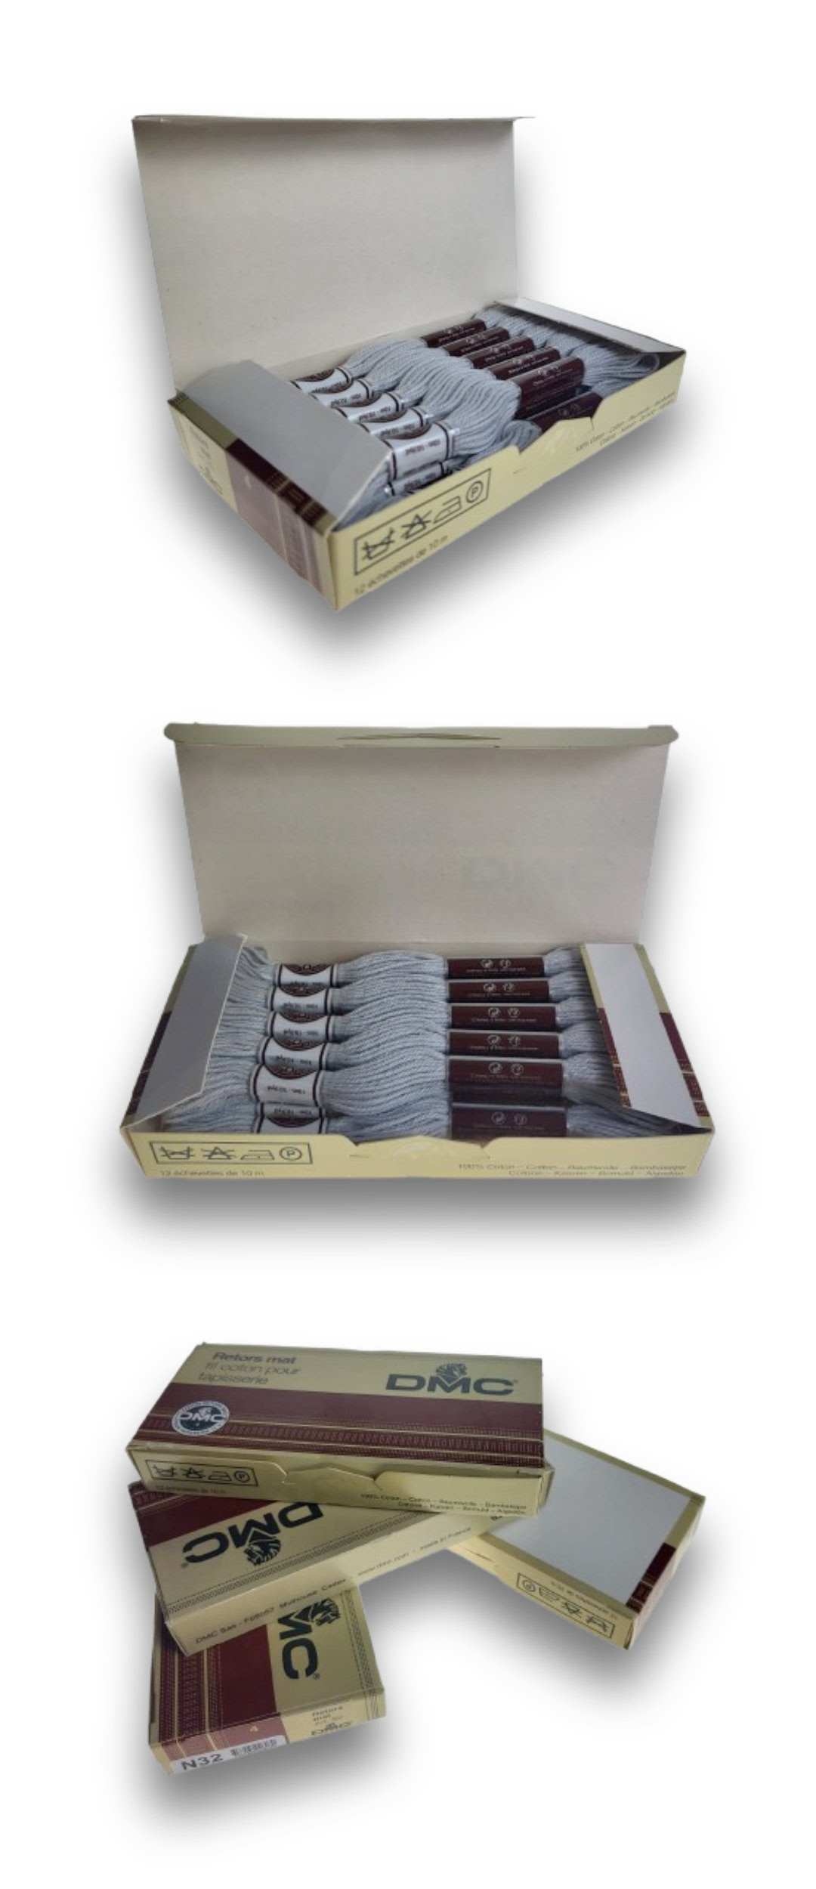
Photo | Kod produktu | Product Code | Opis | Description | Quantity | Packed
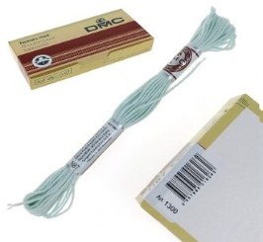 | 3678CMC058-12 | 3678CMC058-12 | Włóczka bawełniana DMC Mulina Motek 10 m Lodowiec N87 Glacier | Cotton yarn DMC Skein 10 m N87 Glacier | 23556 | 60
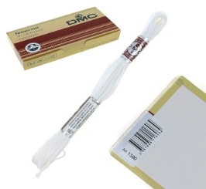 | 3678CMC016-12 | 3678CMC016-12 | Włóczka bawełniana DMC Mulina Motek 10 m N01 Ibiza | Cotton yarn DMC Skein 10 m N01 Ibiza | 1960 | 60
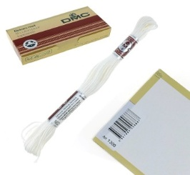 | 3678CMC033-12 | 3678CMC033-12 | Włóczka bawełniana DMC Mulina Motek 10 m N02 Ivory | Cotton yarn DMC Skein 10 m N02 Ivory | 67980 | 60
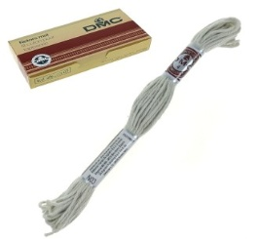 | 3678CMC054-12 | 3678CMC054-12 | Włóczka bawełniana DMC Mulina Motek 10 m N03 Sobola | Cotton yarn DMC Skein 10 m N03 Sable | 21156 | 60
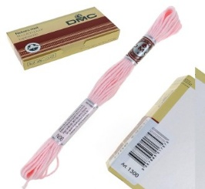 | 3678CMC017-12 | 3678CMC017-12 | Włóczka bawełniana DMC Mulina Motek 10 m N06 Rose layette | Cotton yarn DMC Skein 10 m N06 Rose layette | 51396 | 60
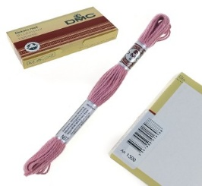 | 3678CMC013-12 | 3678CMC013-12 | Włóczka bawełniana DMC Mulina Motek 10 m N07 Spring Rose | Cotton yarn DMC Skein 10 m N07 Spring Rose | 23964 | 60
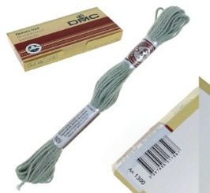 | 3678CMC023-12 | 3678CMC023-12 | Włóczka bawełniana DMC Mulina Motek 10 m N09 Gris argent | Cotton yarn DMC Skein 10 m N09 Gris argent | 57432 | 60
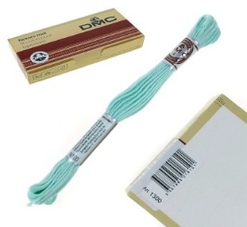 | 3678CMC015-12 | 3678CMC015-12 | Włóczka bawełniana DMC Mulina Motek 10 m N100 Aqua | Cotton yarn DMC Skein 10 m N100 Aqua | 8364 | 60
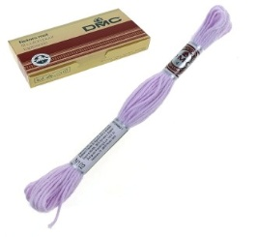 | 3678CMC074-12 | 3678CMC074-12 | Włóczka bawełniana DMC Mulina Motek 10 m N102 Myosotis | Cotton yarn DMC Skein 10 m N102 Myosotis | 1860 | 60
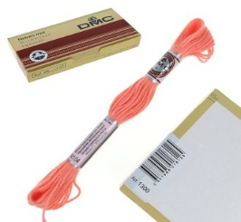 | 3678CMC048-12 | 3678CMC048-12 | Włóczka bawełniana DMC Mulina Motek 10 m N104 Ixora | Cotton yarn DMC Skein 10 m N104 Ixora | 33024 | 60
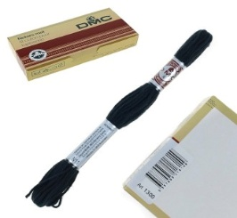 | 3678CMC022-12 | 3678CMC022-12 | Włóczka bawełniana DMC Mulina Motek 10 m N11 noir | Cotton yarn DMC Skein 10 m N11 noir | 1768 | 60
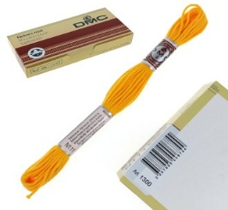 | 3678CMC032-12 | 3678CMC032-12 | Włóczka bawełniana DMC Mulina Motek 10 m N111 Renoncule Orange | Cotton yarn DMC Skein 10 m N111 Renoncule Orange | 23901 | 60
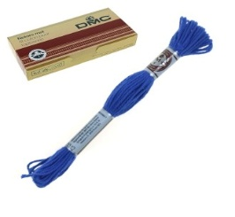 | 3678CMC076-12 | 3678CMC076-12 | Włóczka bawełniana DMC Mulina Motek 10 m N112 Electric blue | Cotton yarn DMC Skein 10 m N112 Electric blue | 15388 | 60
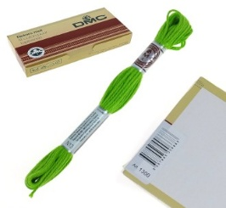 | 3678CMC011-12 | 3678CMC011-12 | Włóczka bawełniana DMC Mulina Motek 10 m N13 Pistache | Cotton yarn DMC Skein 10 m N13 Pistache | 46092 | 60
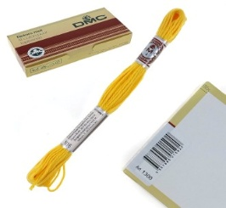 | 3678CMC034-12 | 3678CMC034-12 | Włóczka bawełniana DMC Mulina Motek 10 m N16 Tournesol | Cotton yarn DMC Skein 10 m N16 Tournesol | 2536 | 60
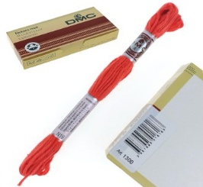 | 3678CMC049-12 | 3678CMC049-12 | Włóczka bawełniana DMC Mulina Motek 10 m N18 Coral | Cotton yarn DMC Skein 10 m N18 Coral | 38892 | 60
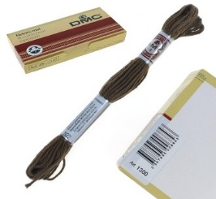 | 3678CMC021-12 | 3678CMC021-12 | Włóczka bawełniana DMC Mulina Motek 10 m N22 Tropic Brown | Cotton yarn DMC Skein 10 m N22 Tropic Brown | 4068 | 60
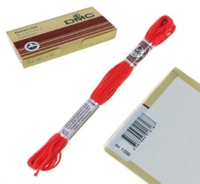 | 3678CMC046-12 | 3678CMC046-12 | Włóczka bawełniana DMC Mulina Motek 10 m N23 Passion | Cotton yarn DMC Skein 10 m N23 Passion | 11360 | 60
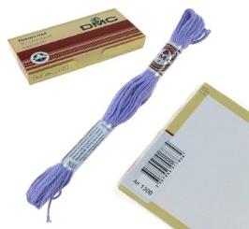 | 3678CMC062-12 | 3678CMC062-12 | Włóczka bawełniana DMC Mulina Motek 10 m N30 Glycine | Cotton yarn DMC Skein 10 m N30 Glycine | 7620 | 60
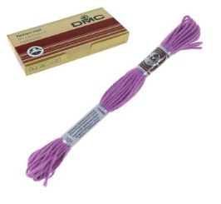 | 3678CMC066-12 | 3678CMC066-12 | Włóczka bawełniana DMC Mulina Motek 10 m N31 Malva | Cotton yarn DMC Skein 10 m N31 Malva | 4992 | 60
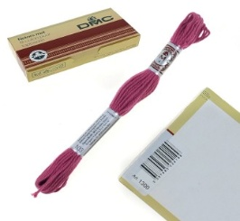 | 3678CMC077-12 | 3678CMC077-12 | Włóczka bawełniana DMC Mulina Motek 10 m N33 Amaranto | Cotton yarn DMC Skein 10 m N33 Amaranto | 468 | 60
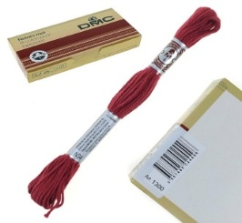 | 3678CMC082-12 | 3678CMC082-12 | Włóczka bawełniana DMC Mulina Motek 10 m N34 Bourgogne | Cotton yarn DMC Skein 10 m N34 Bourgogne | 22272 | 60
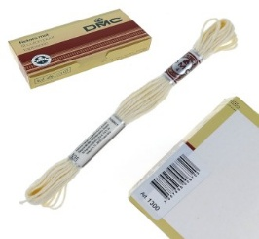 | 3678CMC012-12 | 3678CMC012-12 | Włóczka bawełniana DMC Mulina Motek 10 m N35 Nacar | Cotton yarn DMC Skein 10 m N35 Nacar | 14376 | 60
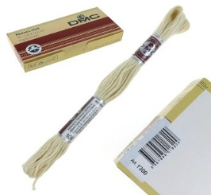 | 3678CMC018-12 | 3678CMC018-12 | Włóczka bawełniana DMC Mulina Motek 10 m N36 Gardenia | Cotton yarn DMC Skein 10 m N36 Gardenia | 36636 | 60
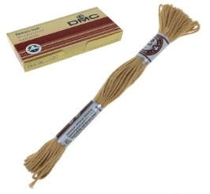 | 3678CMC043-12 | 3678CMC043-12 | Włóczka bawełniana DMC Mulina Motek 10 m N37 Canelle | Cotton yarn DMC Skein 10 m N37 Canelle | 11700 | 60
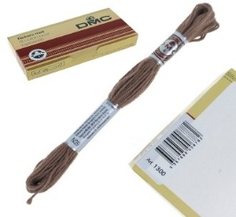 | 3678CMC020-12 | 3678CMC020-12 | Włóczka bawełniana DMC Mulina Motek 10 m N39 Ombre | Cotton yarn DMC Skein 10 m N39 Ombre | 13404 | 60
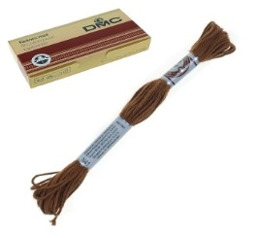 | 3678CMC044-12 | 3678CMC044-12 | Włóczka bawełniana DMC Mulina Motek 10 m N41 Siena | Cotton yarn DMC Skein 10 m N41 Siena | 2448 | 60
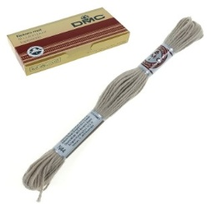 | 3678CMC111-12 | 3678CMC111-12 | Włóczka bawełniana DMC Mulina Motek 10 m N44 Agatha | Cotton yarn DMC Skein 10 m N44 Agatha | 7188 | 60
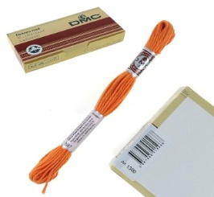 | 3678CMC047-12 | 3678CMC047-12 | Włóczka bawełniana DMC Mulina Motek 10 m N47 Safran | Cotton yarn DMC Skein 10 m N47 Safran | 14560 | 60
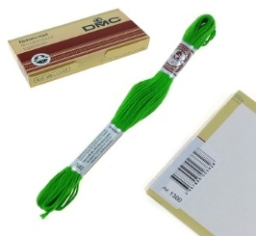 | 3678CMC060-12 | 3678CMC060-12 | Włóczka bawełniana DMC Mulina Motek 10 m N48 Chartreuse | Cotton yarn DMC Skein 10 m N48 Chartreuse | 2100 | 60
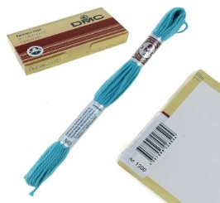 | 3678CMC101-12 | 3678CMC101-12 | Włóczka bawełniana DMC Mulina Motek 10 m N49 Turquoise | Cotton yarn DMC Skein 10 m N49 Turquoise | 132 | 60
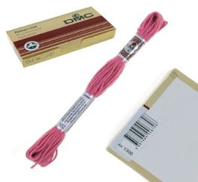 | 3678CMC026-12 | 3678CMC026-12 | Włóczka bawełniana DMC Mulina Motek 10 m N52 Geranium | Cotton yarn DMC Skein 10 m N52 Geranium | 10876 | 60
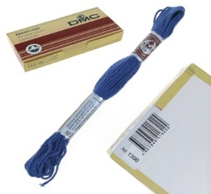 | 3678CMC045-12 | 3678CMC045-12 | Włóczka bawełniana DMC Mulina Motek 10 m N53 Blue Night | Cotton yarn DMC Skein 10 m N53 Blue Night | 19980 | 60
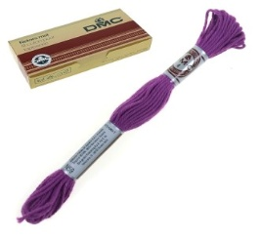 | 3678CMC064-12 | 3678CMC064-12 | Włóczka bawełniana DMC Mulina Motek 10 m N59 Prune | Cotton yarn DMC Skein 10 m N59 Prune | 4512 | 60
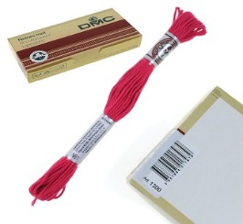 | 3678CMC051-12 | 3678CMC051-12 | Włóczka bawełniana DMC Mulina Motek 10 m N61 Crimson | Cotton yarn DMC Skein 10 m N61 Crimson | 27924 | 60
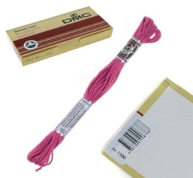 | 3678CMC027-12 | 3678CMC027-12 | Włóczka bawełniana DMC Mulina Motek 10 m N62 Cerise | Cotton yarn DMC Skein 10 m N62 Cerise | 20712 | 60
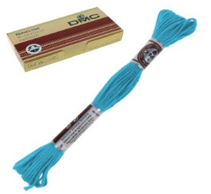 | 3678CMC050-12 | 3678CMC050-12 | Włóczka bawełniana DMC Mulina Motek 10 m N64 Prusy | Cotton yarn DMC Skein 10 m N64 Prussia | 9540 | 60
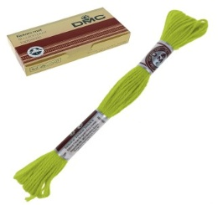 | 3678CMC052-12 | 3678CMC052-12 | Włóczka bawełniana DMC Mulina Motek 10 m N76 Bamboo | Cotton yarn DMC Skein 10 m N76 Bamboo | 3616 | 60
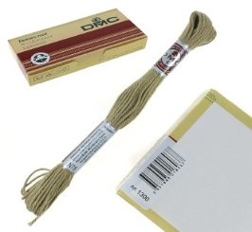 | 3678CMC053-12 | 3678CMC053-12 | Włóczka bawełniana DMC Mulina Motek 10 m N78 Lin | Cotton yarn DMC Skein 10 m N78 Lin | 13692 | 60
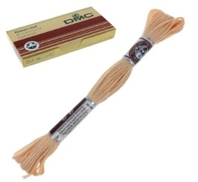 | 3678CMC014-12 | 3678CMC014-12 | Włóczka bawełniana DMC Mulina Motek 10 m N81 Acanthe | Cotton yarn DMC Skein 10 m N81 Acanthe | 9012 | 60
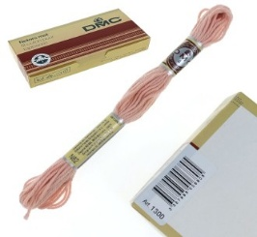 | 3678CMC025-12 | 3678CMC025-12 | Włóczka bawełniana DMC Mulina Motek 10 m N82 Lobelia | Cotton yarn DMC Skein 10 m N82 Lobelia | 20340 | 60
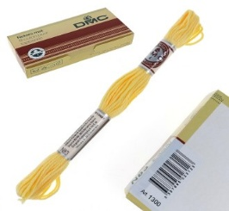 | 3678CMC067-12 | 3678CMC067-12 | Włóczka bawełniana DMC Mulina Motek 10 m N83 Blé | Cotton yarn DMC Skein 10 m N83 Blé | 13860 | 60
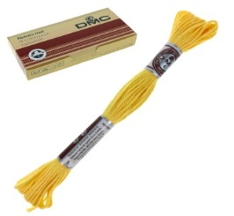 | 3678CMC056-12 | 3678CMC056-12 | Włóczka bawełniana DMC Mulina Motek 10 m N85 Giroflée | Cotton yarn DMC Skein 10 m N85 Giroflée | 16836 | 60
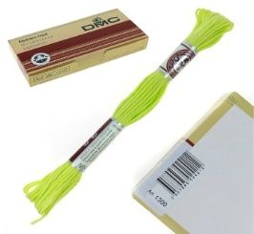 | 3678CMC081-12 | 3678CMC081-12 | Włóczka bawełniana DMC Mulina Motek 10 m N89 Jaune Indien | Cotton yarn DMC Skein 10 m N89 Jaune Indien | 4740 | 60
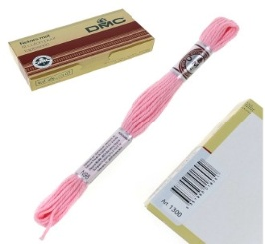 | 3678CMC055-12 | 3678CMC055-12 | Włóczka bawełniana DMC Mulina Motek 10 m N98 Gerbera | Cotton yarn DMC Skein 10 m N98 Gerbera | 13416 | 60
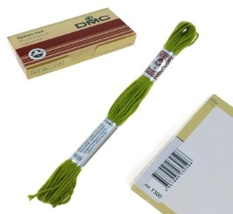 | 3678CMC104-12 | 3678CMC104-12 | Włóczka bawełniana DMC Mulina Motek 10 m N989 Pesto | Cotton yarn DMC Skein 10 m N989 Pesto | 17880 | 60
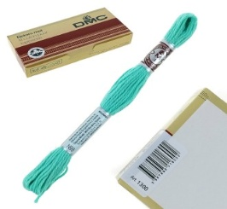 | 3678CMC073-12 | 3678CMC073-12 | Włóczka bawełniana DMC Mulina Motek 10 m N99 Sichuau | Cotton yarn DMC Skein 10 m N99 Sichuau | 5892 | 60
 |  |  |  |  | 785421

